Présentation
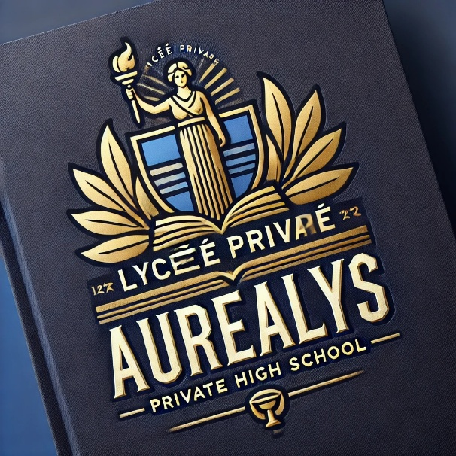
Lycée Privé Auréalys
L’excellence et l’harmonie dans l’apprentissage.

Adresse : 12, Avenue des Lumières, 45200 Valmont-sur-Lys, France
Téléphone : +33 1 56 78 90 12

3 niveaux
5 classes par niveau

